Exerc. Fatorial
Desenvolver um programa que calcule o fatorial de um número inteiro qualquer.
Desenvolver nas linguagens C#, JS e Python.
 |  |  | Pseudocódigo/Portugol
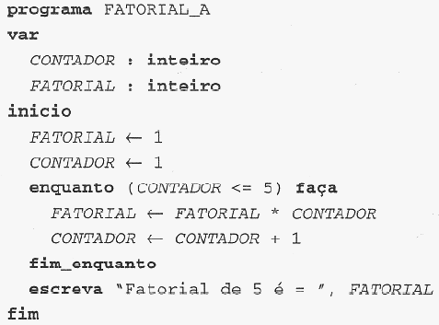
Exemplos: |  |  |  | Teste de Mesa
Matemática |  |  |  | contador | fatorial
5! = 5 x 4 x 3 x 2 x 1 = 120 |  |  |  | 1 | 1
4! = 4 x 3 x 2 x 1 = 24 |  |  |  | 2 | 1
6! = 6 x 5 x 4 x 3 x 2 x 1 = 720 |  |  |  | 3 | 2
 |  |  |  | 4 | 6
Lógica de programação - 5! OU |  |  |  | 5 | 24
valor inicial = | 1 | 5 |  | 6 | 120
valor final = | 5 | 1
passo = | +1 | -1

Fatorial C# JS Python
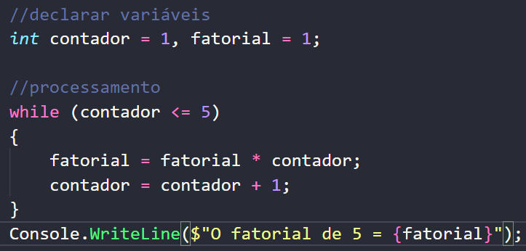
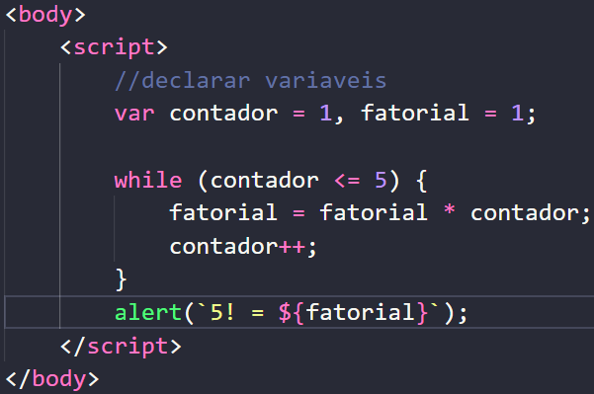
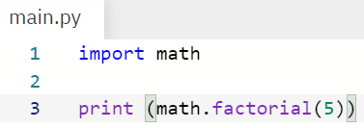

Python

C#
JS

for(){} vs. while(){} vs. do{}
Desenvolver um programa que leia cinco números inteiros e exiba esses números na tela

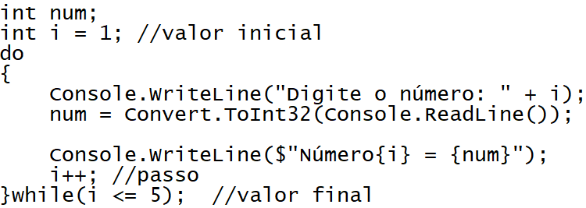

for(){}
while(){}
do{}while();

Resolvido com as três Estruturas de Repetição

